Hárok1
Základné serverové nastavenia 2

Firewall | Nakonfigurujte vybraný firewall nástroj tak, aby na server bol zvonku prístup možný len pre vybrané služby - HTTP, SMB a FTP. Smerom zo servera bude všetka sieťová premávka povolená, okrem premávky na webové služby facebook.com a na yahoo.com a na ip adresu 22.152.235.12 Do odovzávaného dokumentu popíšte nájdený firewall nástroj, zdroj aj jeho konfiguráciu, ktorú ste museli vykonať, aby ste splnili zadanie. - pre oba operačné systémy

FTP | Nájdite free/open source nástroj na prevádzkovanie FTP servera. Nakonfigurujte v ňom 2 používateľov, ktorí budú mať prístup k svojim vlastným adresárom. Používatelia bez mena a hesla nebudú mať prístup k žiadnym adresárom a súborom. Pre používateľa č. 1 nakofigurujte maximálnu rýchlosť sťahovania dát zo servera 300 kB/s. Do odovzávaného dokumentu popíšte nájdený FTP nástroj, zdroj aj jeho konfiguráciu, ktorú ste museli vykonať, aby ste splnili zadanie.

 | FTP LINUX |  | FIREWALL LINUX |  | FTP WINDOWS | FIREWALL WINDOWS

 | /$ sudo apt-get install vsft | inštalácia | /$ sudo iptables - L | vylistuje nastavenia | zapnúť alebo vypnúť súčasti systému Windows | ovládací panel --> windows defender firewall
 | /$ sudo service vsftpd start | zapnutie | /$ sudo iptables -A INPUT -i enp0s3 -j DROP | A ako add, input prichadzajuce pakety, i interface, en.. Nazov sietovej karty (ifconfig) j pokyn, drop | odkliknúť FTP server, Web management tools a internet information service hostable web core | rozšírené nastavenia
 | /$ ftp localhost | pripojenie na ftp server | /$ sudo iptables -A INPUT -p tcp --dport 80 -m conntrack --ctstate NEW, ESTABILISHED -j ACCEPT | p ako protokol, j pred pokynom F14 | reštart | inbound rules --> new --> custom rule
 |  | meno a heslo uctu v linuxe | /sudo iptables -A OUTPUT -d www.facebook.com -j DROP | d domena (ip) | ovládací panel --> nástroje na správu --> internet information services | (zakázať) all programs, protocol type - any --> block the connection
 | /etc$ cat vsftpd.conf | vypis suboru |  | to iste s ostatnymi | connections --> DESKTOP --> sites --> add new FTP | (povoliť port 80) all programs -->
 | /etc$ sudo nano vsftpd.conf
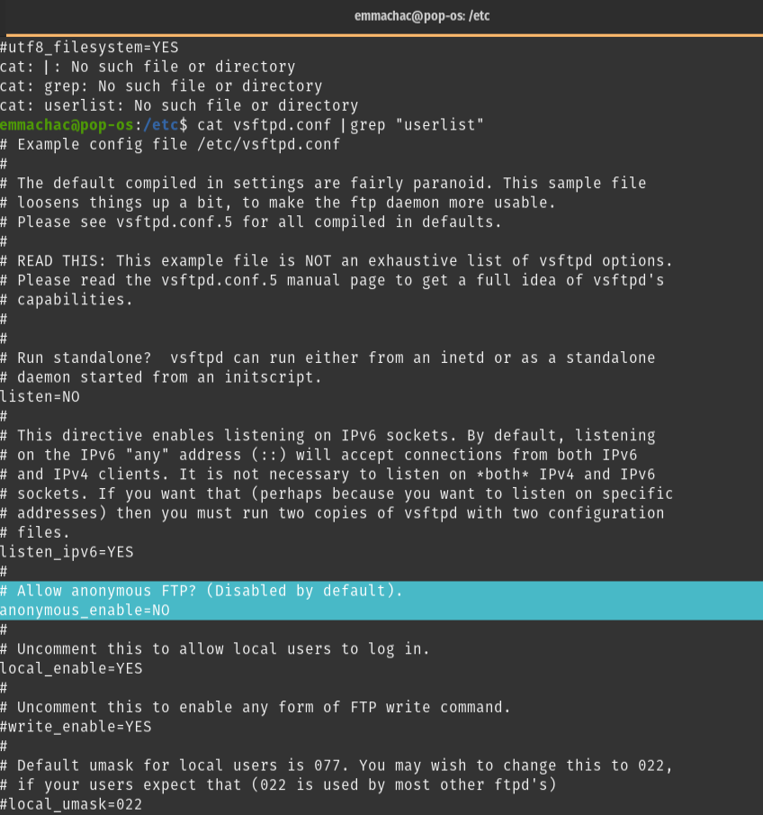

 |  |  |  |  |  | allow the connection
 |  |  |  |  |  | rovnako port 20.21
 |  |  |  |  |  | outbound rules -->

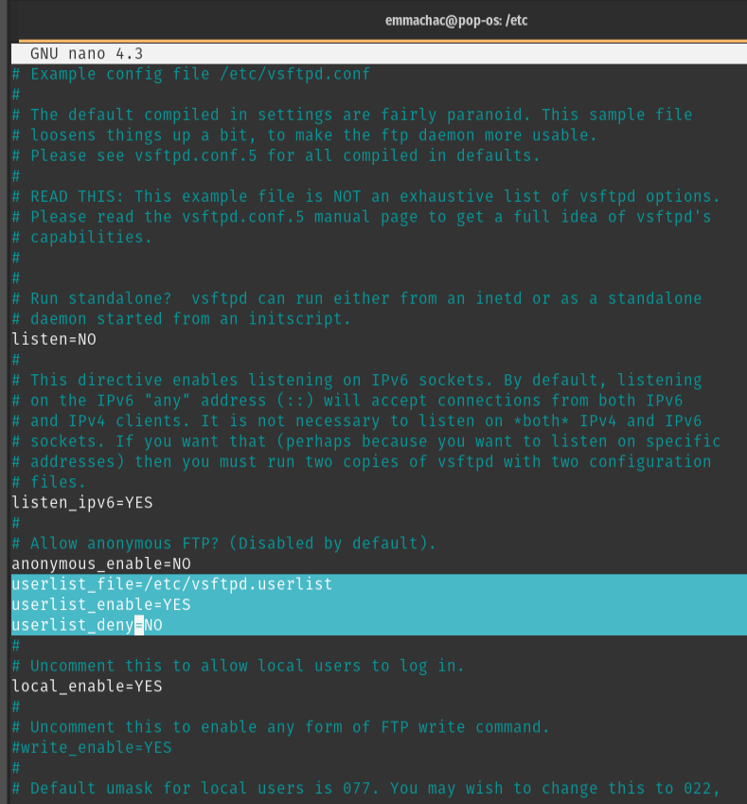

 |  |  |  |  |  | facebook
 |  |  |  |  |  | rovnako aj yahoo atd..

 | toto sa tam prida
 | /etc$ sudo sudo service vsftpd restart
 | /etc$ sudo nano vsftpd.userlist | dopisat pouzivatela

